Калькуляторы онлайн
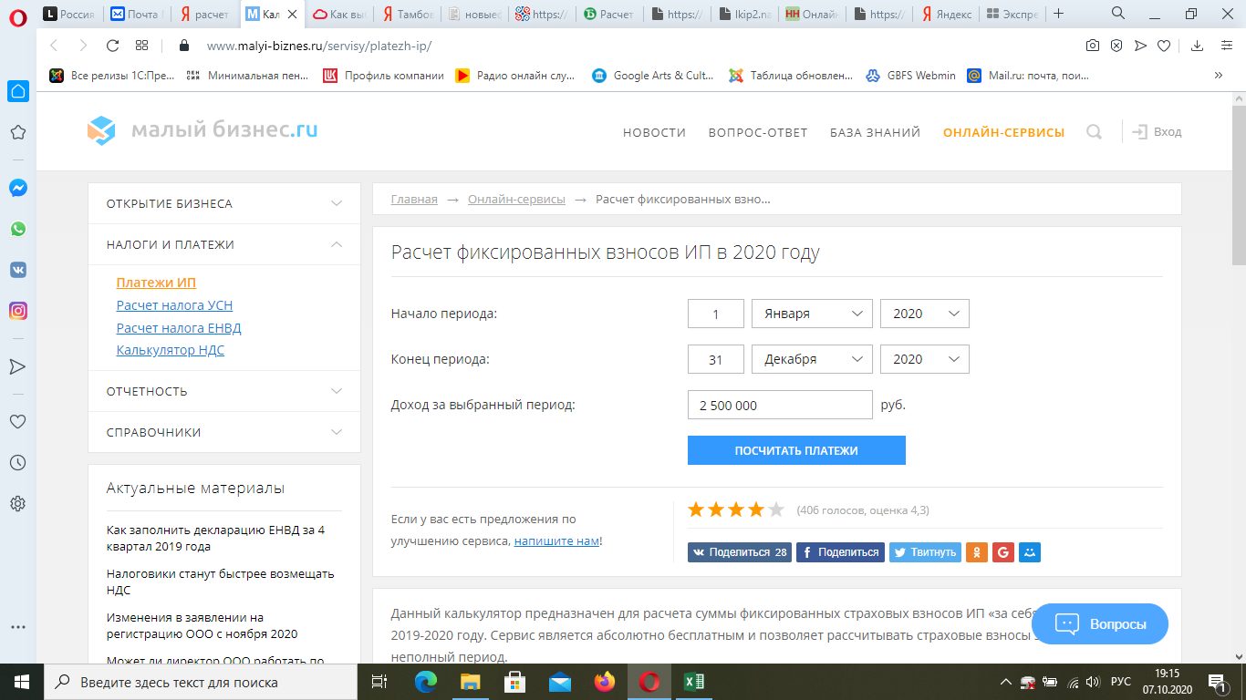
Ссылки в интернет
Расчет стоимости патента в Тамбове
 | https://patent.nalog.ru/

Расчет ЕНВД в Тамбове
 | https://nalog-nalog.ru/envd/raschet_envd/onlajn-kal_kulyator_dlya_rascheta_envd/

Сравнение различных вриантов
 | https://lkip2.nalog.ru/calculator

Расчет фиксированных взносов ИП в 2020 году Подробнее: https://www.malyi-biznes.ru/servisy/platezh-ip/
 | https://www.malyi-biznes.ru/servisy/platezh-ip/

Расчет стоимости патента
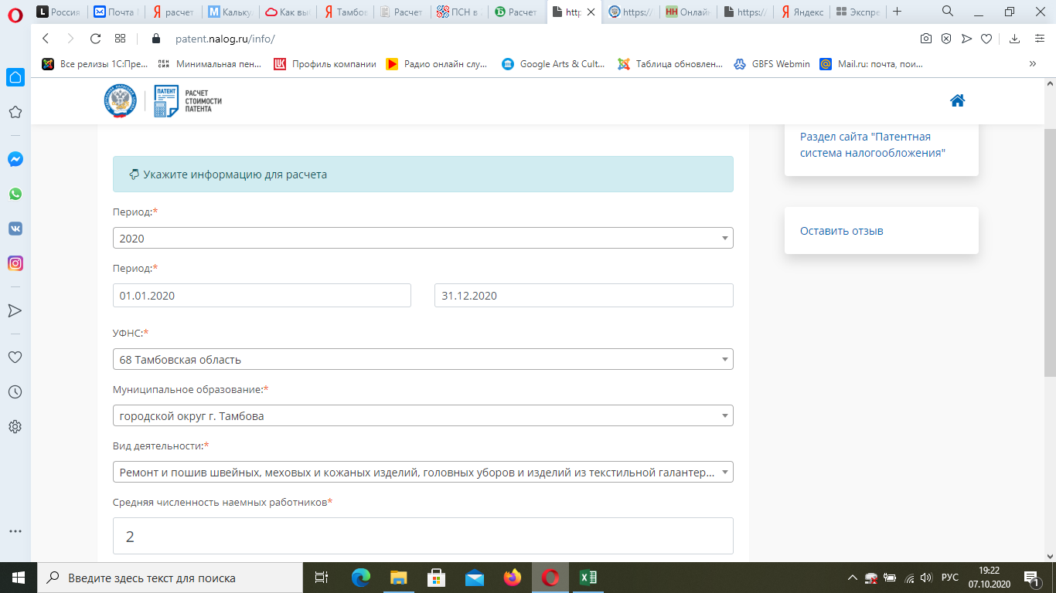
Расчет стоимости патента в Тамбове
 | https://patent.nalog.ru/

Лист1
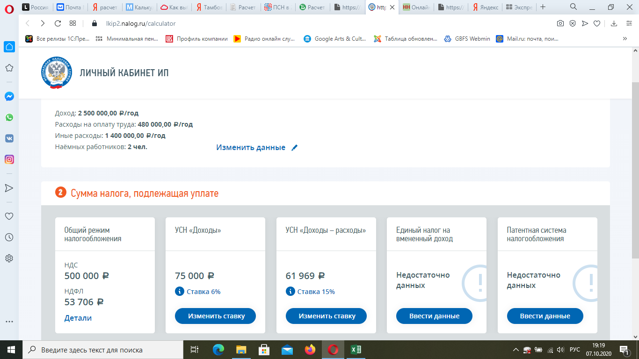
Сравнение различных вриантов
 | https://lkip2.nalog.ru/calculator

